parametros
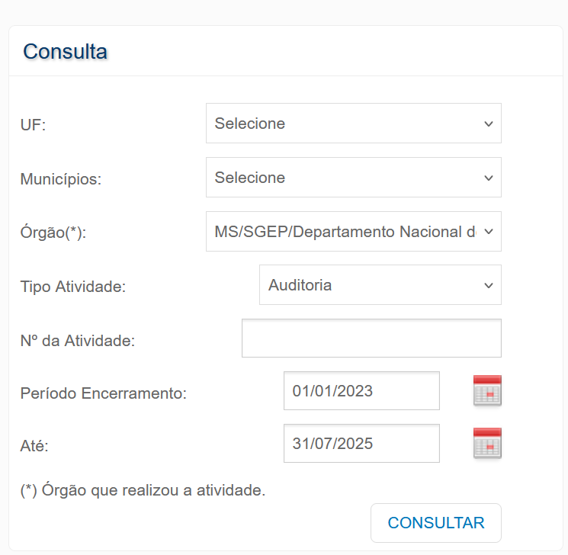
Parâmetros Utilizados
Órgão | MS/SGEP/Departamento Nacional de Auditoria do Sus
Tipo Atividade | Auditoria
Período Encerramento | 2023-01-01
Até | 2025-07-31

Data da extração | 2025-08-05

